Անկանխիկ
Ցանկ
2025 թվականի սեպտեմբեր ամսվա ընթացքում ավարտված հսկողական աշխատանքների արդյունքներով «Անկանխիկ գործառնությունների մասին» ՀՀ օրենքի պահանջների խախտումներ թույլ տված հարկ վճարողների վերաբերյալ

հ/հ | ՀՎՀՀ | Հարկ վճարողի անվանումը | Կազմակերպա իրավական ձևը | Հարկման ռեժիմը | Առաջադրված տուգանքը (ՀՀ դրամ) | Խախտումն արձանագրելու հասցեում օբյեկտի լուսանկարը
1 | 03552069 | «Վ.Ա.Վ.» | ՍՊԸ | ԱԱՀ վճարող | 500,000 | 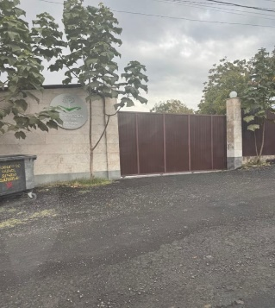
2 | 49730713 | ԱԼԵՆ ՂՈՒԿԱՍՅԱՆ | ԱՁ | Շրջանառության հարկ վճարող | 500,000 | 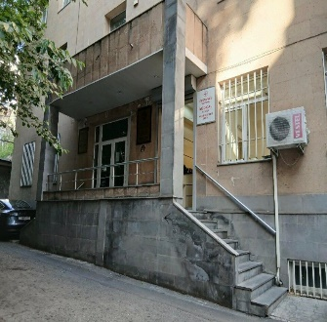
3 | 35120414 | ԾՈՎԻՆԱՐ ՏՈՆՈՅԱՆ | ԱՁ | Շրջանառության հարկ վճարող | 300,000 | 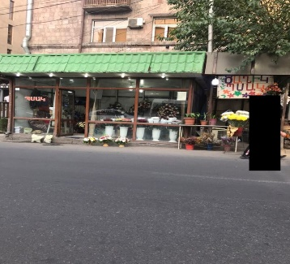
4 | 02294699 | «ԿՐԱՖՏՀԵՄՏԵԽՆՈԼՈՋԻ» | ՍՊԸ | ԱԱՀ վճարող | 500,000 | 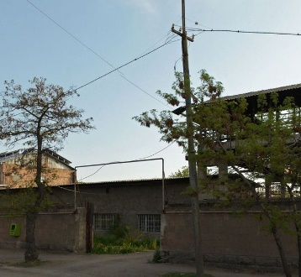
5 | 00115457 | «ՕՐԲԵԼԻԱՊԱՐՏ ՀՈԹԵԼ» | ՓԲԸ | ԱԱՀ վճարող | 500,000 | 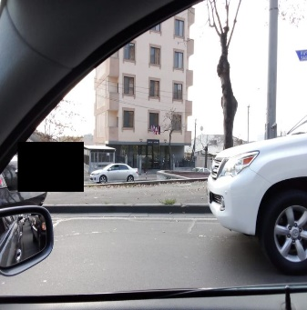
6 | 32500308 | ԼԻԼՅԱ ՍԻՄՈՆՅԱՆ | ԱՁ | Շրջանառության հարկ վճարող | 900,000
7 | 43166149 | ԱՐՄԵՆՈՒՀԻ ՏՈՆՈՅԱՆ | ԱՁ | Միկրոձեռնարկատիրության սուբյեկտ | 300,000 | 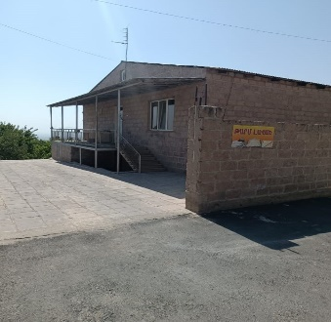
8 | 01819981 | «ԼԱԶՈՒՐ» | ՍՊԸ | Շրջանառության հարկ վճարող | 300,000 | 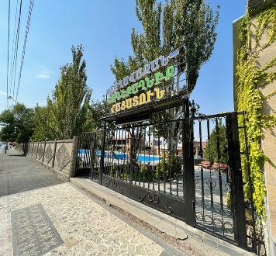
9 | 27865726 | ԱՐԱՄԱՅԻՍ ԱՂԱՋԱՆՅԱՆ | ԱՁ | Շրջանառության հարկ վճարող | 300,000
10 | 54638432 | ԹԱՄԱՐԱ ՀԱՐՈՒԹՅՈՒՆՅԱՆ | ԱՁ | Շրջանառության հարկ վճարող | 300,000 | 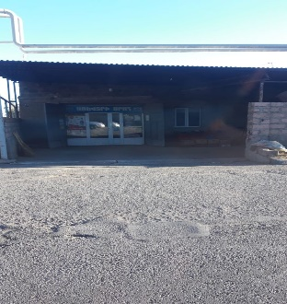
11 | 32487371 | ՅՈՒՐԻ ԹԱՄՐԱԶՅԱՆ | ԱՁ | Շրջանառության հարկ վճարող | 300,000 | 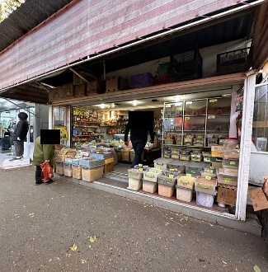
12 | 00909571 | «ԷՐ-ԱՐ» | ՍՊԸ | Շրջանառության հարկ վճարող | 300,000 | 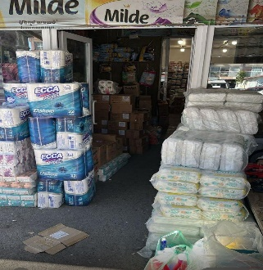
13 | 01253344 | «ՇԱՌԿԱՎՏՈ» | ՍՊԸ | Շրջանառության հարկ վճարող | 300,000 | 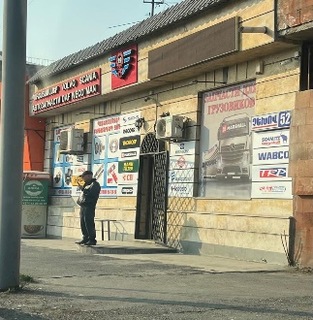
14 | 08411609 | «ՀՐԱՆՏ ԵՎ ԷԴՎԱՐԴ» | ՍՊԸ | Շրջանառության հարկ վճարող | 300,000 | 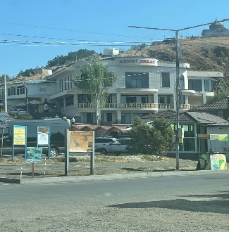
15 | 02532786 | «ՏԵԽՆՈՊԼԱՍՏ» | ՍՊԸ | ԱԱՀ վճարող | 500,000 | 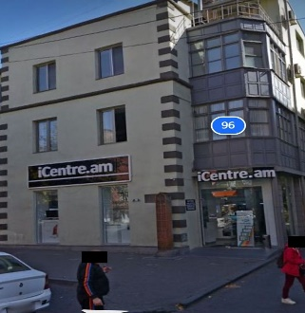
16 | 26589325 | ԽԱՉԻԿ ԱՎԵՏԻՍՅԱՆ | ԱՁ | Շրջանառության հարկ վճարող | 300,000 | 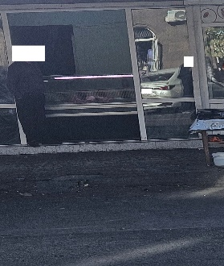
17 | 27912332 | ԴԱՎԻԹ ԶԱՔԱՐՅԱՆ | ԱՁ | Շրջանառության հարկ վճարող | 500,000
18 | 57531263 | ՎԱՐԴԻԹԵՐ ԿԱՐԱՊԵՏՅԱՆ | ԱՁ | Միկրոձեռնարկատիրության սուբյեկտ | 300,000
19 | 35118499 | ՄԱՐԻՆԵ ԲԱՂԴԱՍԱՐՅԱՆ | ԱՁ | Շրջանառության հարկ վճարող | 300,000 | 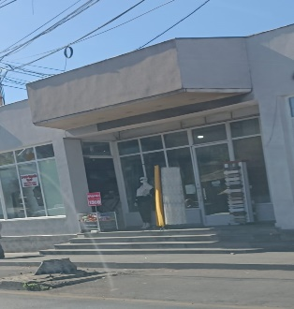
20 | 04439994 | «ԻՔՍՕ ՄԱՐԿԵՏ» | ՍՊԸ | ԱԱՀ վճարող | 500,000
21 | 04227291 | «ԽՈՐ ՎԻՐԱՊ» | ՍՊԸ | ԱԱՀ վճարող | 300,000 | 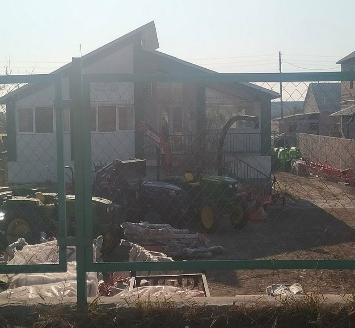
22 | 08209178 | «ՐԱՖՖԻ-ՄԵՐԻ» | ՍՊԸ | Շրջանառության հարկ վճարող | 500,000 | 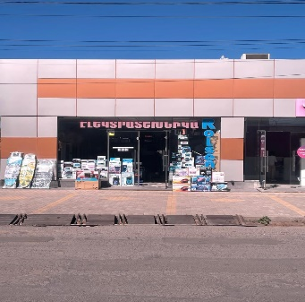
23 | 08429998 | «ԳՐԱՆԴ ԷԼԵԿՏՐՈՆԻԿՍ» | ՍՊԸ | ԱԱՀ վճարող | 500,000 | 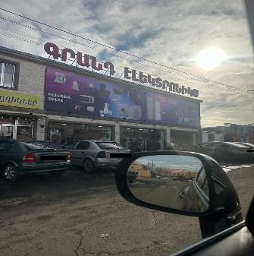
24 | 72922339 | ՍՈՒՐԵՆ ՄԿՐՏՉՅԱՆ | ԱՁ | Շրջանառության հարկ վճարող | 500,000 | 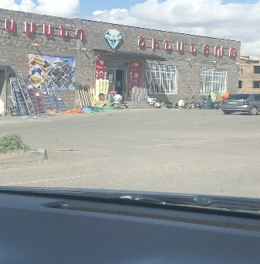
25 | 08209625 | «ՊԱՊ ԵՎ ԱՐՍԵՆ» | ՍՊԸ | ԱԱՀ վճարող | 500,000 | 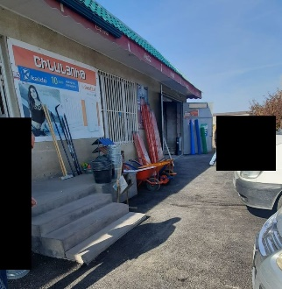
26 | 28014395 | ԹԱԳՈՒՀԻ ԽԱԼԱԹՅԱՆ | ԱՁ | Շրջանառության հարկ վճարող | 300,000 | 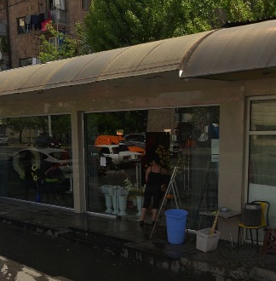
27 | 47927263 | ԼՈՒՍԻՆԵ ՔՈՉԱՐՅԱՆ | ԱՁ | Շրջանառության հարկ վճարող | 300,000 | 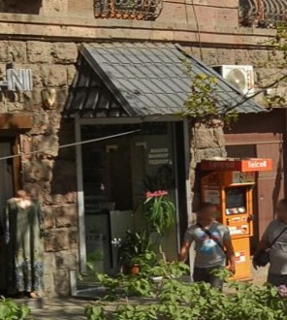
28 | 01343242 | «ԼԻԱ ԲՅՈՒԹԻ ԱԿԱԴԵՄԻԱ» | ՍՊԸ | Շրջանառության հարկ վճարող | 300,000 | 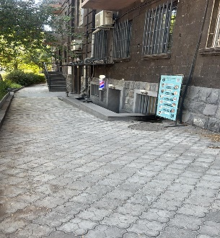
29 | 80888863 | ԼԻԼԻԹ ՀԱԿՈԲՅԱՆ | ԱՁ | Շրջանառության հարկ վճարող | 300,000 | 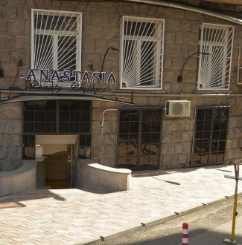
30 | 00527919 | «ԲԻԳ ԲԵՌ» | ՍՊԸ | Շրջանառության հարկ վճարող | 300,000 | 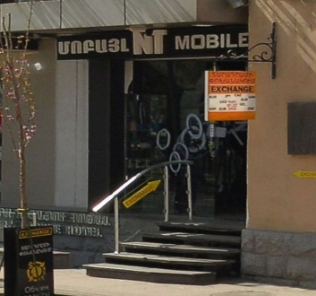
31 | 35100512 | ՎԱՐԴԱՆ ՍԱՐԳՍՅԱՆ | ԱՁ | ԱԱՀ վճարող | 300,000 | 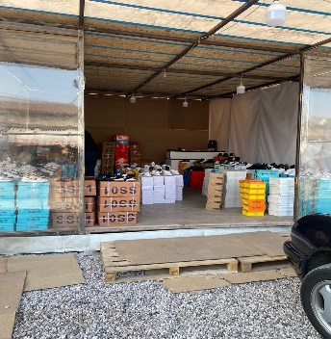
32 | 35204422 | ՀԵՆՐԻԿ ՄԽԻԹԱՐՅԱՆ | ԱՁ | Շրջանառության հարկ վճարող | 300,000 | 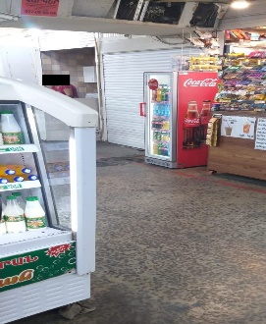
33 | 66926041 | ՌՈՒԶԱՆՆԱ ԱՎԵՏԻՔՅԱՆ | ԱՁ | Շրջանառության հարկ վճարող | 300,000 | 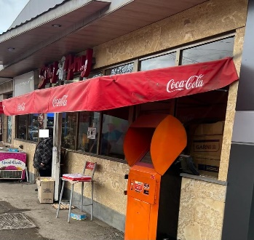
34 | 74327626 | ԱՐՄԱՆ ՄՈՒՐԱԴՅԱՆ | ԱՁ | Շրջանառության հարկ վճարող | 500,000 | 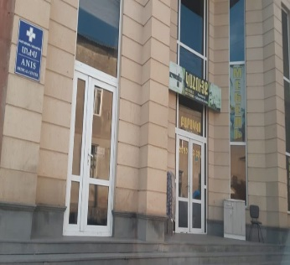
35 | 04243485 | «ՓԻԼԱՎՋՅԱՆ» | ՍՊԸ | Միկրոձեռնարկատիրության սուբյեկտ | 300,000 | 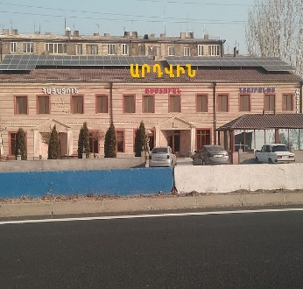
36 | 24209132 | ԳԱՐԻԿ ՄԱԶՄԱՆՅԱՆ | ԱՁ | Շրջանառության հարկ վճարող | 300,000 | 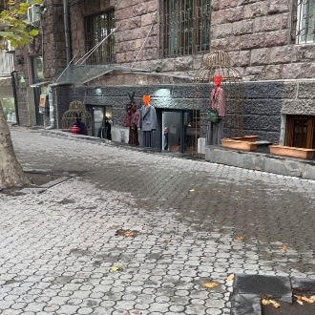
37 | 28069506 | ՍՈՒՍԱՆՆԱ ԳԱՍՊԱՐՅԱՆ | ԱՁ | Շրջանառության հարկ վճարող | 300,000 | 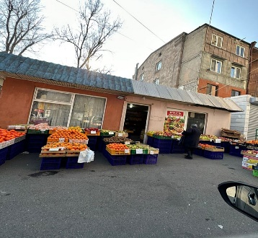
38 | 04102865 | «ՄՈԴՈՒՍ ԳՐԱՆՈՒՄ» | ՍՊԸ | ԱԱՀ վճարող | 500,000 | 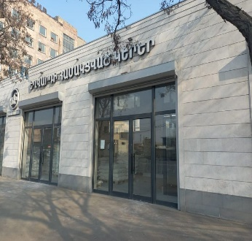
39 | 02701483 | «ՌՎԳԱԶ» | ՍՊԸ | ԱԱՀ վճարող | 300,000 | 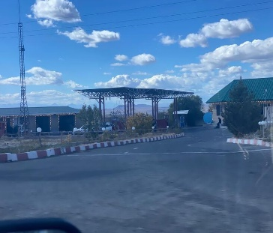
40 | 03573488 | «ՄԵԼԻՔՍ» | ՍՊԸ | ԱԱՀ վճարող | 500,000 | 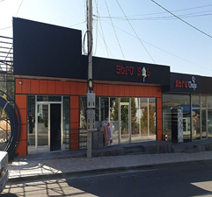
41 | 06948438 | «ԷՎԱ ԴԵՆՏ» | ՍՊԸ | ԱԱՀ վճարող | 500,000
42 | 84080664 | ԱԼԵՔ ՀՈՎՀԱՆՆԻՍՅԱՆ | ԱՁ | Շրջանառության հարկ վճարող | 500,000 | 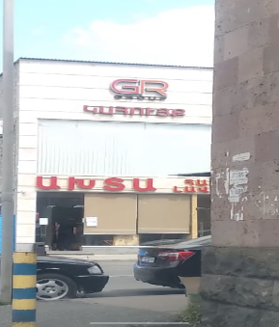
43 | 00452797 | «ՎՈԼՈՆՏԵ» | ՍՊԸ | ԱԱՀ վճարող | 500,000 | 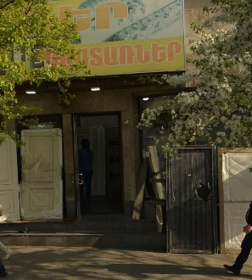

 | Ցանկում հաշվի չեն առնվել ստուգման ակտերի վարչական կամ դատական կարգով հնարավոր վիճարկման արդյունքները:

